Planilha1
 | dimensoes |  | Iluminação |  |  | Tug |  |  | TUE
dependencias | area (m²) | perimetro (m) | Qtd | Potencia VA | Potencia total [VA] | Qtd | Potencia (VA) | potencia Total (VA) | Aparelho | potencia (W)
Sala | 12.25 | 14 | 2 | 6m²=100VA 4m²=60VA 2,25m²=Ø | 160 | 4 | 4x100 | 400 | Ø | Ø
Sala de Jantar | 9.97 | 12.7 | 1 | 6m²=100VA 3,97m²=Ø | 100 | 4 | 4x100 | 400 | Ø | Ø
Cozinha | 14 | 15 | 3 | 6m²=100VA 4m²=60VA 4m²=60VA | 220 | 4 | 2x600 | 1900 | Torneira Elétrica | 3500
 |  |  |  |  |  |  |  |  | Microondas | 1400
AServiço | 7 | 11 | 1 | 6m²=100VA 1 m²=Ø | 100 | 4 | 3x600 1x100 | 1900 | Ø | Ø
Dormitório1 | 12.25 | 14 | 2 | 6m²=100VA 4m²=60VA 2,25m²=Ø | 160 | 4 | 4x100 | 400 | Ø | Ø
Hall | 2.29 | 6.1 | 1 | 6m²=100VA | 100 | 2 | 2x100 | 200 | Ø | Ø
Dormitório 2 | 10.5 | 13 | 2 | 6m²=100VA 4m²=60VA 0,5m²=Ø | 160 | 4 | 4x100 | 400 | Ø | Ø
WC | 3.65 | 7.7 | 1 | 6m²=100VA | 100 | 2 | 2x600 | 1200 | Chuveiro | 5400
Total | 71.91 | 93.5 | 13 |  | 820 | 28 |  | 6800 | Ø | 10300
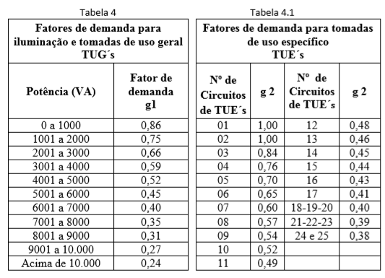
Fator de demanda
2667
8652
11319

Calcular a corrente total (Ib)
51.45

Cálculo do disjuntor Geral
Ib ≤ In ≤ Iz
51,45 ≤ 63 ≤ 68

Cálculo do condutor de alimentação
CABO: 16mm² Iz = 68A

Planilha2
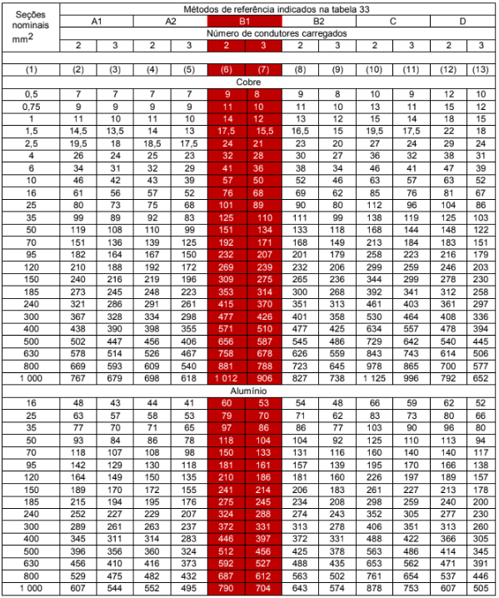
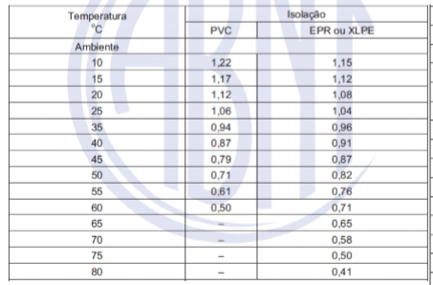
DIMENSIONAMENTO CABO ELETRICO
CIRCUITO | dependencias | POTÊNCIA | TENSÃO | CORRENTE | SECÇÃO MIN | CORENTE CABO | FATOR DE AGRUPAMENTO | CORENTE CORRIGIDA | FATOR DE TEMPERATURA | CORRENTE DO PROJETO | DISJUNTORES | SITUÇÃO
 |  | WATTS(W) | VOLT(V) | AMPER(A) | MM² | A | FA | A | FT | IB | A | V
1 | Iluminação | 820 | 127 | 6.5 |  | 17.5 | 0.7 | 12.25 | 0.9 | 13.03 | 16 | ATENDE
2 | S-estar; S. jantar Dormitorio1 Dormitorio2 hall | 400 | 127 | 14.2 |  | 24 | 0.7 | 16.8 | 0.9 | 17.87 | 20 | ATENDE
 |  | 400
 |  | 400
 |  | 400
 |  | 200
3 | Cozinha | 1900 | 127 | 15.0 |  | 24 | 0.7 | 21.4 | 0.9 | 22.74 | 20 | ATENDE | 1
4 | Aserviço | 1900 | 127 | 15.0 |  | 24 | 0.7 | 21.4 | 0.9 | 22.74 | 20 | ATENDE
5 | WC | 1200 | 127 | 9.4 |  | 24 | 0.7 | 13.5 | 0.9 | 14.36 | 20 | ATENDE
6 | Microondas | 1400 | 220 | 6.4 |  | 24 | 0.7 | 9.1 | 0.9 | 9.67 | 16 | ATENDE
7 | Torneira Elétrica | 3500 | 220 | 15.9 |  | 24 | 0.8 | 19.9 | 0.9 | 21.16 | 20 | ATENDE
8 | Chuveiro | 5400 | 220 | 24.5 |  | 41 | 0.8 | 30.7 | 0.9 | 35.27 | 40 | ATENDE

vínculo | Método instalação |  |  |  | Nº circuitos agrupados | fator de correção
1 | B1
2 | Número de condutores |  |  |  | 1 | 1.00
2 |  | 2 | 3 |  | 2 | 0.80
2 | CABO | CORRENTE |  |  | 3 | 0.70
2 | mm² | A |  |  | 4 | 0.65
2 | 1.5 | 17.5 | 15.5 |  | 5 | 0.60
4 | 2.5 | 24 | 21 |  |  |  |  |  |  |  |  |  |  | 127
2 | 4 | 32 | 28 |  |  |  |  |  |  |  |  |  |  | 220
 | 6 | 41 | 36
 | 10 | 57 | 50

